גיליון1
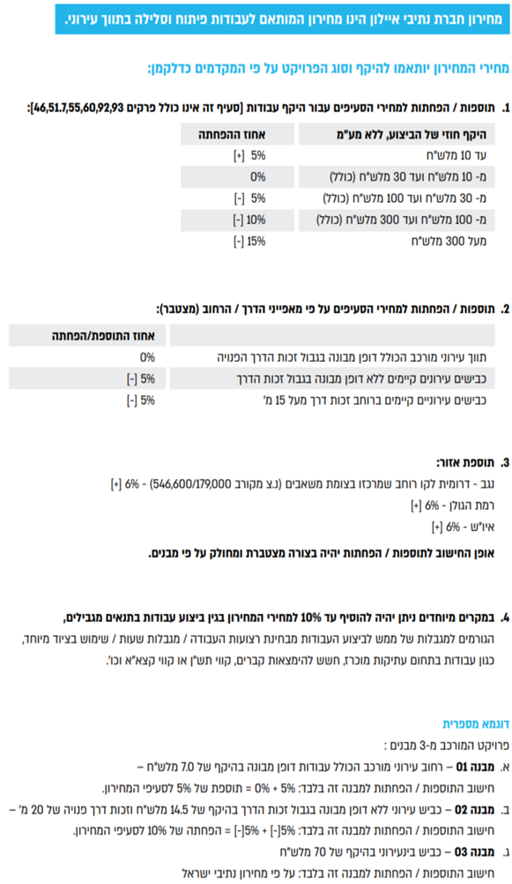

סעיף | תאור הסעיף | יחידת מידה | מחיר
מחירון נתיבי איילון 01/2026
02.00.0000 | פרק 02: עבודות בטון וקירות תומכים
05.00.0000 | פרק 05: עבודות איטום
08.00.0000 | פרק 08: תשתיות חשמל, תאורה ותקשורת
14.00.0000 | פרק 14: עבודות אבן
18.00.0000 | פרק 18: עבודות תקשורת
23.00.0000 | פרק 23: כלונסאות
35.00.0000 | פרק 35: מתקני בקרה
40.00.0000 | פרק 40: פיתוח האתר
...

